Sheet1
loadsolASCII_25_11_11_14_21_20_634_Asphalt
Heel
1. „Bei etwa 15 Datenpunkten fehlten die Werte, und sie lagen am Ende des Experiments. Wahrscheinlich waren wir dabei, das Gerät abzubauen. Deshalb können wir die letzten 15 Zeilen mit dropna problemlos entfernen.“
2. linke Ferse und rechte Ferse

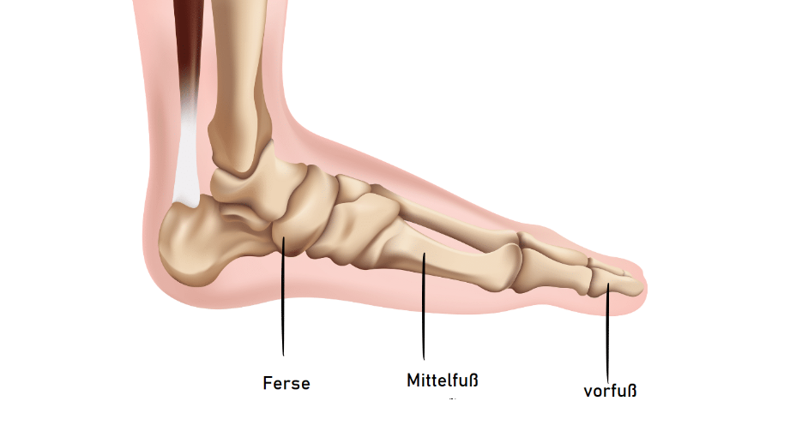

„Bei etwa 15 Datenpunkten fehlten die Werte, und sie lagen am Ende des Experiments. Wahrscheinlich waren wir dabei, das Gerät abzubauen. Deshalb können wir die letzten 15 Zeilen mit dropna problemlos entfernen.“
:3000
Die Person stand bis etwa 16 Sekunden still, da die Kurven nahezu flach bleiben. Ab diesem Zeitpunkt beginnt die Gehbewegung, was sich durch die regelmäßigen Spitzen zeigt. Die Schrittrythmen beider Füße sind insgesamt symmetrisch, jedoch weist die linke Ferse höhere und stabilere Kraftspitzen auf. Das deutet darauf hin, dass der linke Fuß dominanter bzw. kräftiger ist. Der rechte Fuß zeigt im Vergleich etwas geringere und unregelmäßigere Fersenkontakte.
18000:
Fersenkontakte beider Füße. Die linke Ferse (blau) weist dabei häufig höhere und stabilere Kraftspitzen auf als die rechte. Die rechte Ferse (rot) zeigt etwas geringere oder unregelmäßigere Spitzen. Insgesamt ist das Gangmuster symmetrisch, aber der linke Fuß wirkt stärker bzw. dominanter in der Belastung.
3000:18000
Dass die rote Kurve öfter höher liegt, bedeutet nur, dass der rechte Fuß in manchen Momenten stärkere einzelne Kraftspitzen hat – meist zur Balancekorrektur. Das heißt aber nicht, dass er dominanter ist. Insgesamt bleibt der linke Fuß stabiler und funktionell stärker.
histogram
Der linke Fuß scheint insgesamt stärker belastet und funktionell stabiler zu sein, während der rechte Fuß öfter kurzzeitig entlastet wird oder weniger sauberen Fersenkontakt hat.
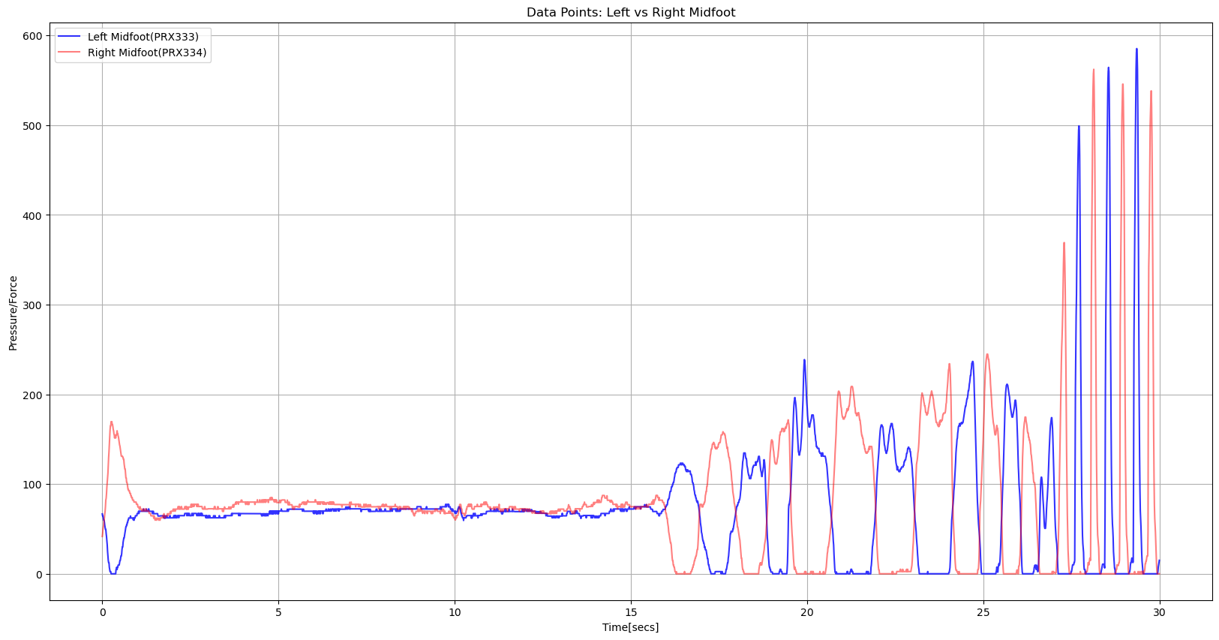

Midfoot
Im markierten Bereich fällt die Belastung auf dem rechten Fuß (rot) auf 0, was eindeutig zeigt, dass der rechte Fuß vom Boden abgehoben wird und damit in die Swing-Phase übergeht. Gleichzeitig übernimmt der linke Fuß (blau) die vollständige Last und zeigt einen deutlichen Anstieg der Kraft, was typisch für die Stance-Phase ist.

forefoot
Der Vorfuß (Forefoot) ist tatsächlich der letzte Teil des Fußes, der den Boden verlässt.
Zu Beginn eines Schrittes bleibt der Vorfuß noch kurz belastet, während Ferse (Heel) und Mittelfuß (Midfoot) bereits entlastet sind.
Erst wenn der Fuß vollständig abgehoben wird, fällt auch die Belastung im Vorfußbereich auf Null.
Der Vorfuß trägt die Last bis zum letzten Moment der Push-off-Phase, und die Kraft wird erst dann null, wenn der Fuß ganz vom Boden gelöst is

